CONSULTA
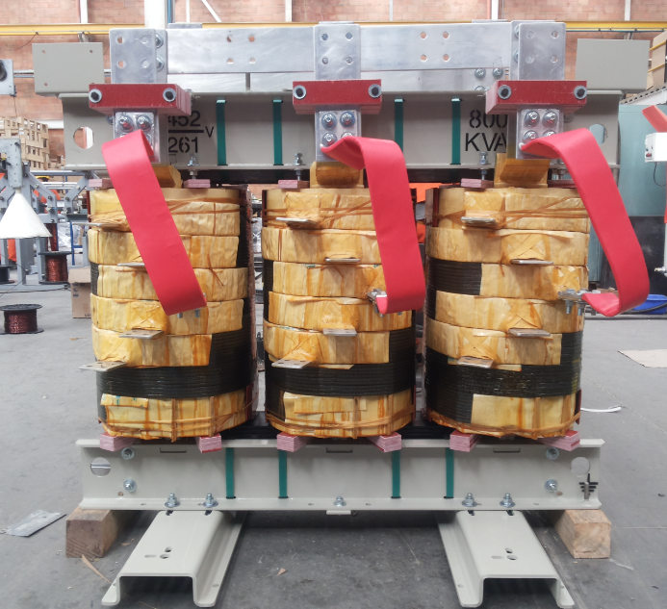 |  |  |  | 150CLASE H1.1KV | 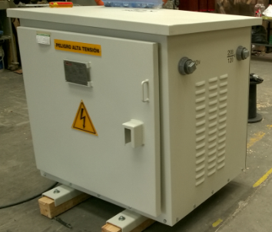 |  |  |  | 301.1KV CON CUBICULO IP20 | 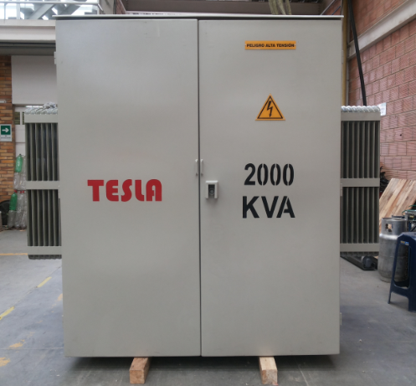 |  |  |  | 225RDC15KV | 5
 |  |  |  |  |  |  |  |  |  |  |  |  |  |  | 10
 |  |  |  |  |  |  |  |  |  |  |  |  |  |  | 15
 |  | KVA | 150 |  |  |  | KVA | 30 |  |  |  | KVA | 225 |  | 20
 |  | TIPO | CLASE H |  |  |  | TIPO | 1.1KV CON CUBICULO IP20 |  |  |  | TIPO | RDC |  | 25
 |  | SERIE | 1.1KV |  |  |  | SERIE | 1.1KV |  |  |  | SERIE | 15KV |  | 30
 |  |  |  |  |  |  |  |  |  |  |  |  |  |  | 45
 |  |  |  |  |  |  |  |  |  |  |  |  |  |  | 50
SECOS SIN CUBICULO | METALICO |  |  |  | SECOSCON CUBICULO | METALICO |  |  |  | TRAFOS EN ACEITE | METALICO |  |  |  | 60
 |  | PLANOS | 0.50 |  |  |  | PLANOS | 1.50 |  |  |  | PLANOS | 2.50 |  | 75
 |  | CORYPLE | 0.75 |  |  |  | CORYPLE | 6 |  |  |  | CORYPLE | 6.25 |  | 112.5
 |  | SOLDADO | 6.00 |  |  |  | SOLDADO | 14.50 |  |  |  |  |  |  | 150
 |  | GRANALLADO | 0.25 |  |  |  | GRANALLADO | 1.25 |  |  |  | SOLDADO | 32.0 |  | 225
 |  | PINTOR | 0.33 |  |  |  | PINTOR | 1.5 |  |  |  | GRANALLADO | 2.5 |  | 300
 |  | BOBINADO | 35.36 |  |  | TESLA | BOBINADO | 20.50 |  |  |  | PINTOR | 2.75 |  | 400
 | TESLA | FIBRAS Y AIS | 6.25 |  |  |  | AISLAMIENTOS | 5.25 |  |  |  | PRUEBAS | 2.00 |  | 500
 |  | NUCLEO | 1.92 |  |  |  | FIBRAS | 0 |  |  | TESLA | BOBINADO | 27.20 |  | 630
 |  | ENSAMBLE | 15.7 |  |  |  | NUCLEO | 1.05 |  |  |  | AISLAMIENTOS | 8.05 |  | 800
 |  | PRUEBAS | 3.00 |  |  |  | ENSAMBLE | 12.75 |  |  |  | NUCLEO | 1.98 |  | 1000
 |  | TERMINADO | 4.25 |  |  |  | PRUEBAS | 3.00 |  |  |  | ENSAMBLE | 12.00 |  | 1250
 |  | TOTAL | 74.31 |  |  |  | TERMINADO | 4.25 |  |  |  | ENCUBE | 5.14 |  | 1600
 |  | CIF | $ 483,015 |  |  |  | TOTAL | 71.55 |  |  |  | PRUEBAS | 2.00 |  | 2000
 |  |  |  |  |  |  | CIF | $ 465,075 |  |  |  | TERMINADO | 8.0 |  | 2500
 |  |  |  |  |  |  |  |  |  |  |  | TOTAL | 112.37 |  | 3000
 |  |  |  |  |  |  |  |  |  |  |  | CIF | $ 730,405 |  | E-S 200A
 |  |  |  |  |  |  |  |  |  |  |  |  |  |  | E-S 600A
 |  |  |  |  |  |  |  |  |  |  |  |  |  |  | E-S 200A-1D-200A
 |  |  |  |  |  |  |  |  |  |  |  |  |  |  | E-S 600A-1D-600A
 |  |  |  |  |  |  |  |  |  |  |  |  |  |  | E-S 600A-1D-200A
 |  |  |  |  |  |  |  |  |  |  |  |  |  |  | E-S 200A-2D-200A
 |  |  |  |  |  |  |  |  |  |  |  |  |  |  | E-S 600A-2D-600A
 |  | $ 496,752 |  |  |  |  | $ 490,998 |  |  |  |  | $ 750,962 |  |  | E-S 600A-1D1-600A 1D2-200A
 |  |  |  |  |  |  |  |  |  |  |  |  |  |  | E-S 600A-2D-200A
 |  |  |  |  |  |  |  |  |  |  |  |  |  |  | E-S 200A-3D-200A
 |  |  |  |  |  |  |  |  |  |  |  |  |  |  | E-S 600A-3D-600A
 |  |  |  |  |  |  |  |  |  |  |  |  |  |  | E-S 600A-3D-200A
 |  |  |  |  |  |  |  |  |  |  |  |  |  |  | E-S 600A-2D1-600A 1D2-200A
 |  |  |  |  |  |  |  |  |  |  |  |  |  |  | E-S 600A-1D1-600A 2D2-200A
 |  |  |  |  |  |  |  |  |  |  |  |  |  |  | E-S 200A-4D-200A
 |  |  |  |  |  |  |  |  |  |  |  |  |  |  | E-S 600A-4D-600A
 |  |  |  |  |  |  |  |  |  |  |  |  |  |  | E-S 600A-4D-200A
 |  |  |  |  |  |  |  |  |  |  |  |  |  |  | E-S 600A-1D1-600A 3D2-200A
 |  |  |  |  |  |  |  |  |  |  |  |  |  |  | E-S 600A-2D1-600A 2D2-200A
 |  |  |  |  |  |  |  |  |  |  |  |  |  |  | E-S 600A-3D1-600A 1D2-200A

